Pruebas de Hipotesis 1 muestra
 | Pruebas de Hipótesis para una Muestra
 |  |  |  |  |  |  |  | 000 | 70 | 019 | 80 | 038 | 70 | 057 | 30 | 076 | 60 | 095 | 68 | 114 | 90 | 133 | 80
 | 1. El promedio general de la calificación que dieron los estudiantes a la publicidad en los medios de comunicación sobre el uso de apps para aprender idiomas es de 63,23 puntos con una desviación de 23,59. Se toma una muestra de 98 personas, donde se sabe que el promedio es de 63,5 puntos con una desviación de 22,35. Trabaje con un alpha de 0,05 y pruebe las hipótesis: |  |  |  |  | Datos= |  | 001 | 60 | 020 | 50 | 039 | 85 | 058 | 90 | 077 | 20 | 096 | 50 | 115 | 80 | 134 | 15
 |  |  |  |  |  | u= | 63.23 | 002 | 50 | 021 | 30 | 040 | 40 | 059 | 80 | 078 | 48 | 097 | 10 | 116 | 60 | 135 | 30
 |  |  |  |  |  | σ= | 23.59 | 003 | 40 | 022 | 55 | 041 | 78.8 | 060 | 80 | 079 | 70 | 098 | 75 | 117 | 70 | 136 | 90
 |  |  |  |  |  | n= | 98 | 004 | 80 | 023 | 85 | 042 | 50 | 061 | 65 | 080 | 60 | 099 | 75 | 118 | 90 | 137 | 90
 |  |  |  |  |  | x̄= | 63.5 | 005 | 80 | 024 | 85 | 043 | 80 | 062 | 100 | 081 | 30 | 100 | 75 | 119 | 90
 |  |  |  |  |  | s= | 22.35 | 006 | 20 | 025 | 75 | 044 | 70 | 063 | 70 | 082 | 50 | 101 | 60 | 120 | 20
 | a) u ≠ 63,23 |  |  |  |  | α= | 0.05 | 007 | 15 | 026 | 75 | 045 | 60 | 064 | 40 | 083 | 67 | 102 | 50 | 121 | 25
 | b) u ≥ 63,23 |  |  |  |  |  |  | 008 | 80 | 027 | 80 | 046 | 50 | 065 | 50 | 084 | 80 | 103 | 68 | 122 | 90
 | c) u ≤ 63,23 |  |  |  |  |  |  | 009 | 83 | 028 | 90 | 047 | 50 | 066 | 50 | 085 | 78 | 104 | 70 | 123 | 50
 |  |  |  |  |  |  |  | 010 | 40 | 029 | 85 | 048 | 70 | 067 | 10 | 086 | 80 | 105 | 85 | 124 | 90
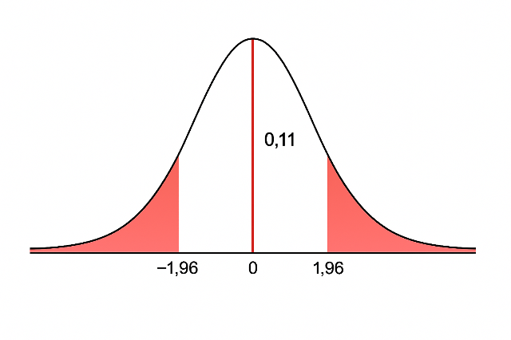
 | a) El promedio es diferente a 63,23 puntos |  |  |  |  |  |  | 011 | 90 | 030 | 90 | 049 | 90 | 068 | 95 | 087 | 85 | 106 | 90 | 125 | 60
 |  |  |  |  |  |  |  | 012 | 85 | 031 | 90.5 | 050 | 20 | 069 | 75 | 088 | 36 | 107 | 80 | 126 | 80
1.. | Ho: u = 63,23 |  |  |  |  |  |  | 013 | 68 | 032 | 87 | 051 | 50 | 070 | 60 | 089 | 30 | 108 | 70 | 127 | 90
 | H1: u ≠ 63,23 |  |  |  |  |  |  | 014 | 90 | 033 | 50 | 052 | 23 | 071 | 40 | 090 | 35 | 109 | 80 | 128 | 50
2.. | α=0,05 |  |  |  |  |  |  | 015 | 75 | 034 | 40 | 053 | 65.5 | 072 | 70 | 091 | 90 | 110 | 10 | 129 | 90
 | Punto Crítico= |  |  |  |  |  |  | 016 | 80 | 035 | 70 | 054 | 100 | 073 | 80 | 092 | 70 | 111 | 80 | 130 | 30
 | 0,95/2= | 0.475 | → ±1,96 |  |  |  |  | 017 | 40 | 036 | 50 | 055 | 80 | 074 | 60 | 093 | 80 | 112 | 15 | 131 | 20
$$Z=\frac{x̄−u}{σ/\sqrt{n}}=$$
$$\frac{63,5−63,23}{23,59/\sqrt{98}}=$$
3.. |  |  |  |  |  |  |  | 018 | 70 | 037 | 70 | 056 | 20 | 075 | 15 | 094 | 80 | 113 | 70 | 132 | 50
 |  |  | 0.11

4.. | Ho se acepta si -1,96 ≤ Z ≤ 1,96 |  |  |  |  |  |  |  |  |  | Promedio |  | 63.230434783
5.. | Ho se acepta; el promedio general es igual a 63,23 puntos
 |  |  |  |  |  |  |  |  |  |  | Desviación |  | 23.5933945
 | b) El promedio es mayor o igual a 63,23 puntos

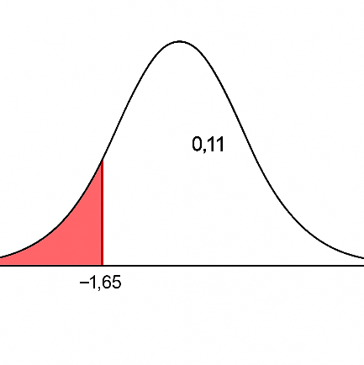
1.. | Ho: u ≥ 63,23
 | H1: u < 63,23
2.. | α=0,05
 | Punto Crítico=
 | 0,5-0,05= | 0.4500 | → -1,65
$$Z=\frac{x̄−u}{σ/\sqrt{n}}=$$
$$\frac{63,5−63,23}{23,59/\sqrt{98}}=$$
3..
 |  |  | 0.11

4.. | Ho se acepta si Z ≥ -1,65
5.. | Ho se acepta; el promedio general no es menor a 63,23 puntos.

 | c) El promedio es menor o igual a 63,23 puntos
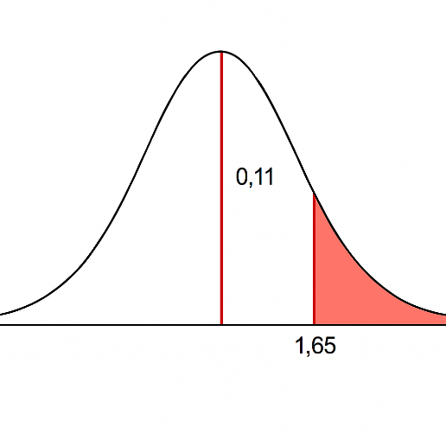
1.. | Ho: u ≤ 63,23
 | H1: u > 63,23
2.. | α=0,05
 | Punto Crítico=
 | 0,5-0,05= | 0.5000 | → +1,65
$$Z=\frac{x̄−u}{σ/\sqrt{n}}=$$
$$\frac{63,5−63,23}{23,59/\sqrt{98}}=$$
3..
 |  |  | 0.11

4.. | Ho se acepta si Z ≤ 1,65
5.. | Ho se acepta; el promedio general no es mayor a 63,23 puntos.

 | 2. Se tiene que el promedio general que dieron los estudiantes a la publicidad en los medios de comuncionación sobre el uso de apps para aprender idiomas es de 63,23 puntos con una desviación de 23,59. Se toma una muestra de 19 estudiantes, donde se sabe que el promedio es de 67 puntos con una desviación de 21,06. Trabaje con el alpha de 0,10 y pruebe las hipótesis: |  |  |  |  | Datos=
 |  |  |  |  |  | u= | 63.23
 |  |  |  |  |  | σ= | 23.59
 |  |  |  |  |  | n= | 19
 |  |  |  |  |  | x̄= | 67
 |  |  |  |  |  | s= | 21.06
 | a) u ≠ 63,23 |  |  |  |  | α= | 0.10
 | b) u > 63,23
 | c) u < 63,23

 | a) El promedio es diferente a 63,23 puntos

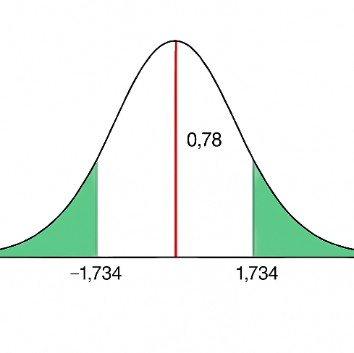
1.. | Ho: u = 63,23
 | H1: u ≠ 63,23
2.. | α=0,10
 | Punto Crítico=
 | gl= | n-1= | 19-1= | 18 | → ±1,734
t$=\frac{x̄−u}{s/\sqrt{n}}=$
$$\frac{63,5−63,23}{21,06/\sqrt{19}}=$$
3..
 |  |  | 0.78

4.. | Ho se acepta si -1,734 ≤ t ≤ 1,734
5.. | Ho se acepta; el promedio general es igual a 63,23 puntos

 | b) El promedio es mayor a 63,23 puntos

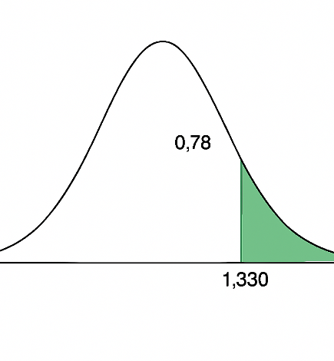
1.. | Ho: u ≤ 63,23
 | H1: u > 63,23
2.. | α=0,10
 | Punto Crítico=
 | gl= | n-1= | 19-1= | 18 | → +1,330
t$=\frac{x̄−u}{s/\sqrt{n}}=$
$$\frac{63,5−63,23}{2106/\sqrt{19}}=$$
3..
 |  |  | 0.78

4.. | Ho se acepta si t ≤ 1,330
5.. | Ho se acepta; el promedio general no es mayor a 63,23 puntos.

 | c) El promedio es menor a 63,23 puntos

1.. | Ho: u ≥ 63,23
 | H1: u < 63,23
2.. | α=0,10
 | Punto Crítico=
 | gl= | n-1= | 19-1= | 18 | → -1,330
t$=\frac{x̄−u}{s/\sqrt{n}}=$
$$\frac{63,5−63,23}{21,06/\sqrt{19}}=$$
3..
 |  |  | 0.78

4.. | Ho se acepta si t ≥ -1,330
5.. | Ho se acepta; el promedio general no es menor a 63,23 puntos.

 | 3. |  |  |  |  | Datos=
 |  |  |  |  |  | π= | 0.70
 |  |  |  |  |  | X= | 62
$$p=\frac{X}{n}$$
 |  |  |  |  |  | n= | 98
 |  |  |  |  |  | p= | 0.63
 |  |  |  |  |  | α= | 0.10
 | a) π = 0,70
 | b) π > 0,70
 | c) π < 0,70

 | a) La proporción de la población es igual a 63,23 puntos

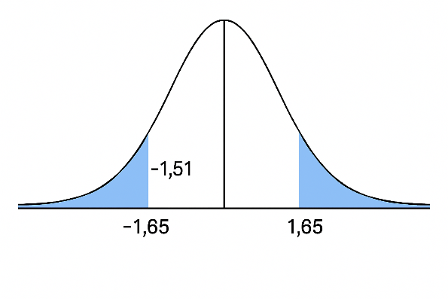
1.. | Ho: π = 0,70
 | H1: π ≠ 0,70
2.. | α=0,10
 | Punto Crítico=
 | 0,95/2= | 0.475 | → ±1,65
$$\frac{0,63−0,70}{\sqrt{\frac{0,70(1−0,70)}{98}}}=$$
3..
Z$=\frac{p−π}{\sqrt{\frac{π(1−π)}{n}}}=$
 |  |  |  | -1.51

4.. | Ho se acepta si -1,65 ≤ Z ≤ 1,65
5.. | Ho se acepta; la proporción de personas que contestan por arriba de 50 puntos es igual a 70%

 | b) La proporción de la población es mayor a 63,23 puntos

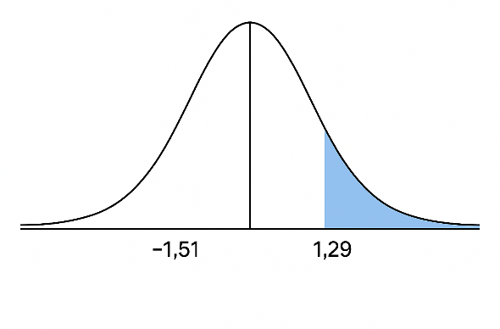
1.. | Ho: π ≤ 0,70
 | H1: π > 0,70
2.. | α=0,10
 | Punto Crítico=
 | 0,5-0,10= | 0.4000 | → +1,29
Z$=\frac{p−π}{\sqrt{\frac{π(1−π)}{n}}}=$
$$\frac{0,63−0,70}{\sqrt{\frac{0,70(1−0,70)}{98}}}=$$
3..
 |  |  |  | -1.51

4.. | Ho se acepta si Z ≤ 1,29
5.. | Ho se acepta; la proporción de personas no es mayor a 70%

 | c) La proporción de la población es menor a 63,23 puntos

1.. | Ho: π ≥ 0,70
 | H1: π < 0,70
2.. | α=0,10
 | Punto Crítico=
 | 0,5-0,10= | 0.4000 | → -1,29
Z$=\frac{p−π}{\sqrt{\frac{π(1−π)}{n}}}=$
$$\frac{0,63−0,70}{\sqrt{\frac{0,70(1−0,70)}{98}}}=$$
3..
 |  |  |  | -1.51

4.. | Ho se acepta si Z ≥ -1,29
5.. | Ho se rechaza; la proporción de personas es menor a 70%.
6.. | VALOR p
 | p=0,5 - 0,4345= | 0.0655 | * 100= | 6.55 | %

Pruebas de Hipotesis 2 muestras
 | Pruebas de Hipótesis para 2 muestras

 | 1. Se toma 2 muestras de estudiantes de la ESPE de las que se sabe el promedio de la primera muestra es de 60 con una desviación de 23,64 y la muestra representa 60 estudiantes. El promedio de la segunda muestra es de 65 con una desviación de 2,57 y representa 40 estudiantes. Trabajar con un alpha de 0,05 y pruebe las siguientes hipótesis. |  |  |  |  |  |  |  |  |  | 2. Se toma 2 muestras de estudiantes de la ESPE de las que se sabe el promedio de la primera muestra es de 67 con una desviación de 21,06 y la muestra representa 19 estudiantes. El promedio de la segunda muestra es de 60 con una desviación de 23,64 y representa 10 estudiantes. Trabajar con un alpha de 0,10 y pruebe las siguientes hipótesis.

 |  |  |  |  |  | Datos: |  |  |  |  |  |  |  |  |  |  | Datos:

 |  |  |  |  |  | u1= | 60 | u2= | 65 |  |  |  |  |  |  |  | u1= | 67 | u2= | 60
 |  |  |  |  |  | σ1= | 23.64 | σ2= | 25.57 |  |  |  |  |  |  |  | S1= | 21.06 | S2= | 23.64
 | a) u1 > u2 |  |  |  |  | n1= | 60 | n2= | 40 |  | a) u1 > u2 |  |  |  |  |  | n1= | 19 | n2= | 10
 | b) u2 < u1 |  |  |  |  |  |  |  |  |  | b) u2 < u1 |  |  |  |  |  | α= | 0.10
 | c) u1 = u2 |  |  |  |  |  |  |  |  |  | c) u1 ≠ u2

 | a) El promedio de la primera muestra es mayor al de la segunda muestra. |  |  |  |  |  |  |  |  |  | a) El promedio de la primera muestra es mayor al de la segunda muestra.

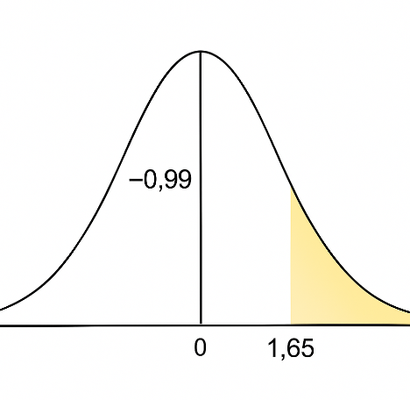
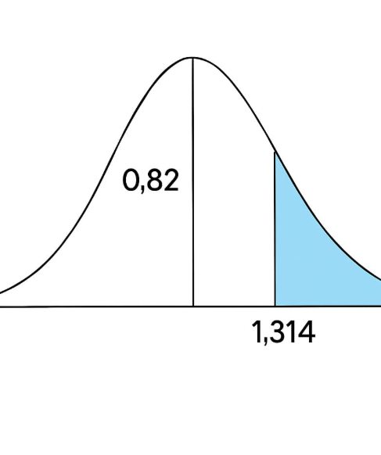
1.. | Ho: u1 ≤ u2 |  |  |  |  |  |  |  |  | 1.. | Ho: u1 ≤ u2
 | H1: u1 > u2 |  |  |  |  |  |  |  |  |  | H1: u1 > u2
2.. | α=0,05 |  |  |  |  |  |  |  |  | 2.. | α=0,10
 | Punto Crítico= |  |  |  |  |  |  |  |  |  | Punto Crítico=
 | 0,5-0,05= | 0.4500 | → +1,65 |  |  |  |  |  |  |  | n1+n2-2= | 27 | → +1,314
${Sp}^{2}=\frac{\left(n1−1\right){S1}^{2}+\left(n2−1\right){S2}^{2}}{n1+n2−2}$=
$$\frac{\left(19−1\right){(21,06)}^{2}+\left(10−1\right){(23,64)}^{2}}{10+19−2}=$$
3.. |  |  |  |  |  |  |  |  |  | 3..
 |  |  |  | = | -0.99 |  |  |  |  |  |  |  |  |  |  | 481.97

$t=\frac{X1−X2}{\sqrt{{Sp}^{2}(\frac{1}{n1}+\frac{1}{n2})}}$ =
$$\frac{67−60}{\sqrt{481,97(\frac{1}{19}+\frac{1}{10})}}=$$
4.. | Ho se acepta si Z ≤ 1,65 |  |  |  |  |  |  |  |  |  |  |  |  | 0.82
5.. | Ho se acepta; el promedio de la muestra 1 no es mayor al promedio de la muestra 2.

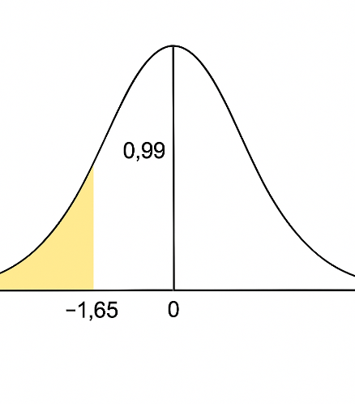
 | b) El promedio de la primera muestra es menor al de la segunda muestra.
 |  |  |  |  |  |  |  |  |  | 4.. | Ho se acepta si t ≤ 1,314
1.. | Ho: u1 ≥ u2 |  |  |  |  |  |  |  |  | 5.. | Ho se acepta; el promedio de la muestra 1 no es mayor al promedio de la muestra 2.
 | H1: u1 < u2
2.. | α=0,05 |  |  |  |  |  |  |  |  |  | b) El promedio de la primera muestra es menor al de la segunda muestra.
 | Punto Crítico=
 | 0,5-0,05= | 0.4500 | → -1,65 |  |  |  |  |  |  | 1.. | Ho: u1 ≥ u2
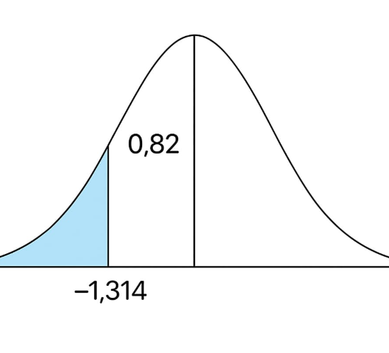
3.. |  |  |  |  |  |  |  |  |  |  | H1: u1 < u2
 |  |  |  |  | 0.99 |  |  |  |  | 2.. | α=0,10
 |  |  |  |  |  |  |  |  |  |  | Punto Crítico=
 |  |  |  |  |  |  |  |  |  |  | n1+n2-2= | 27 | → -1,314
${Sp}^{2}=\frac{\left(n1−1\right){S1}^{2}+\left(n2−1\right){S2}^{2}}{n1+n2−2}$=
$$\frac{\left(19−1\right){(21,06)}^{2}+\left(10−1\right){(23,64)}^{2}}{10+19−2}=$$
4.. | Ho se acepta si Z ≥ -1,65 |  |  |  |  |  |  |  |  | 3..
5.. | Ho se acepta; el promedio de la muestra 2 no es menor al promedio de la muestra 1. |  |  |  |  |  |  |  |  |  |  |  |  |  |  | 481.97

$t=\frac{X1−X2}{\sqrt{{Sp}^{2}(\frac{1}{n1}+\frac{1}{n2})}}$ =
$$\frac{67−60}{\sqrt{481,97(\frac{1}{19}+\frac{1}{10})}}=$$
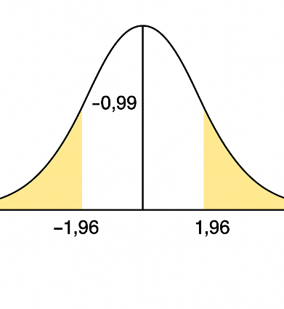
 | c) El promedio de la primera muestra es diferente al de la segunda muestra.
 |  |  |  |  |  |  |  |  |  |  |  |  |  | 0.82
1.. | Ho: u1 = u2
 | H1: u1 ≠ u2
2.. | α=0,05
 | Punto Crítico= |  |  |  |  |  |  |  |  | 4.. | Ho se acepta si t ≥ -1,314
 | 0,95/2= | 0.475 | → ±1,96 |  |  |  |  |  |  | 5.. | Ho se acepta; el promedio de la muestra 1 no es menor al promedio de la muestra 2.
3..
 |  |  |  |  | -0.99 |  |  |  |  |  | c) El promedio de la primera muestra es diferente al de la segunda muestra.

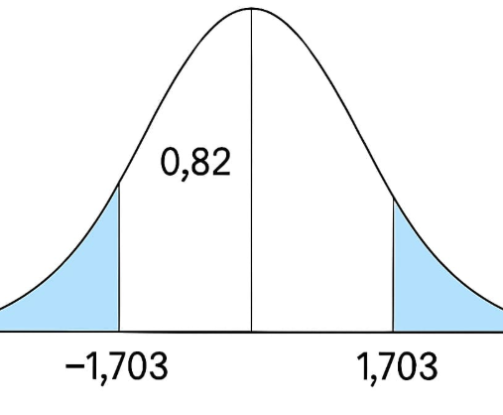
 |  |  |  |  |  |  |  |  |  | 1.. | Ho: u1 = u2
4.. | Ho se acepta si -1,96 ≤ Z ≤ 1,96 |  |  |  |  |  |  |  |  |  | H1: u1 ≠ u2
5.. | Ho se acepta; el promedio de la muestra 1 es igual al promedio de la muestra 2. |  |  |  |  |  |  |  |  | 2.. | α=0,05
 |  |  |  |  |  |  |  |  |  |  | Punto Crítico=
 |  |  |  |  |  |  |  |  |  |  | 0,95/2= | 0.475 | → ±1,703
${Sp}^{2}=\frac{\left(n1−1\right){S1}^{2}+\left(n2−1\right){S2}^{2}}{n1+n2−2}$=
$$\frac{\left(19−1\right){(21,06)}^{2}+\left(10−1\right){(23,64)}^{2}}{10+19−2}=$$
 |  |  |  |  |  |  |  |  |  | 3..
 |  |  |  |  |  |  |  |  |  |  |  |  |  |  |  | 481.97

$t=\frac{X1−X2}{\sqrt{{Sp}^{2}(\frac{1}{n1}+\frac{1}{n2})}}$ =
$$\frac{67−60}{\sqrt{481,97(\frac{1}{19}+\frac{1}{10})}}=$$
 |  |  |  |  |  |  |  |  |  |  |  |  |  | 0.82

 |  |  |  |  |  |  |  |  |  | 4.. | Ho se acepta si -1,703 ≤ Z ≤ 1,703
 |  |  |  |  |  |  |  |  |  | 5.. | Ho se acepta; el promedio de la muestra 1 es igual al promedio de la muestra 2.

 | 3. Se tiene los siguientes datos. Trabaje con un alpha de 0,05 y prueba las hipótesis: |  |  |  |  |  |  |  |  |  | 4. Se sabe que de un grupo de estudiantes de Ing. en software de 60, 35 estudiantes calificaron por arriba de 50 puntos a la publicidad de las aplicaciones para aprender idiomas. De otro grupo de estudiantes de Ing. en TIC's de 40, 20 calificaron por arriba de 50 puntos a la publicidad de las aplicaciones para aprender idiomas. Trabaje con un alpha de 0,01 y pruebe las siguientes hipótesis |  |  |  |  |  | Datos:

 |  |  |  |  |  |  |  |  |  |  |  |  |  |  |  |  | n1= | 60 | n2= | 40
 |  |  |  |  |  |  |  |  |  |  |  |  |  |  |  |  | x1= | 35 | x2= | 20

 | a) ud > 0 |  |  |  |  |  |  |  |  |  | a) π1 = π2 |  |  |  |  |  | pc = | 0.55
 | b) ud < 0 |  |  |  |  |  |  |  |  |  | b) π1 > π2
 | c) ud ≠ 0 |  |  |  |  |  |  |  |  |  | c) π1 < π2 |  |  |  |  |  | p1= | 0.58 | p2= | 0.5

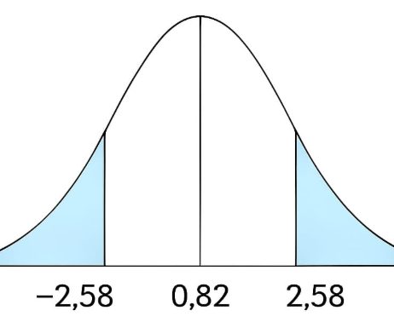
 | N | Antes | Después | d | 〖d^2〗 |  |  |  |  |  | a) La proporción de la población de estudiantes de software es igual a la proporción de la poblacion de TIC's.
 | 1 | 70 | 50 | 20 | 400
 | 2 | 60 | 50 | 10 | 100 |  |  |  |  | 1.. | Ho: π1 = π2
 | 3 | 50 | 30 | 20 | 400 |  |  |  |  |  | H1: π1 ≠ π2
 | 4 | 40 | 55 | -15 | 225 |  |  |  |  | 2.. | α=0,01
 | 5 | 65 | 85 | -20 | 400 |  |  |  |  |  | Punto Crítico=
 | 6 | 75 | 85 | -10 | 100 |  |  |  |  |  | 0,99/2= | 0.4950 | → ±2,58
Z$=\frac{p1−p2}{\sqrt{\frac{pc(1−pc)}{n1}+\frac{pc(1−pc)}{n2}}}=$
$$\frac{0,58−0,5}{\sqrt{\frac{0,55(1−0,55)}{60}+\frac{0,55(1−0,55)}{40}}}=$$
 | 7 | 50 | 75 | -25 | 625 |  |  |  |  | 3..
 | 8 | 50 | 75 | -25 | 625 |  |  |  |  |  |  |  |  |  | 0.82
 | 9 | 60 | 80 | -20 | 400
 | 10 | 70 | 90 | -20 | 400
 |  |  |  | -85 | 3675 |  |  |  |  | 4.. | Ho se acepta si -2,58 ≤ Z ≤ 2,58
 |  |  |  |  |  |  |  |  |  | 5.. | Ho se acepta; la proporción de software es igual a la de TIC's.
 | Promedio= | -09 | n | 10
 |  |  |  |  |  |  |  |  |  |  | b) La proporción de la población de estudiantes de software es mayor a la proporción de la poblacion de TIC's.
 | a) El promedio de la diferencias es mayor a 0
 |  |  |  |  |  |  |  |  |  | 1.. | Ho: π1 ≤ π2
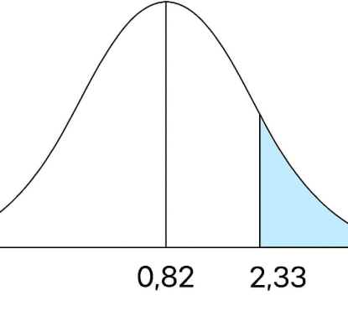
1.. | Ho: ud ≤ 0 |  |  |  |  |  |  |  |  |  | H1: π1 > π2
 | H1: ud > 0 |  |  |  |  |  |  |  |  | 2.. | α=0,01
2.. | α=0,05 |  |  |  |  |  |  |  |  |  | Punto Crítico=
 | Punto Crítico= |  |  |  |  |  |  |  |  |  | 0,5-0,01= | 0.4900 | → +2,33
Z$=\frac{p1−p2}{\sqrt{\frac{pc(1−pc)}{n1}+\frac{pc(1−pc)}{n2}}}=$
$$\frac{0,58−0,5}{\sqrt{\frac{0,55(1−0,55)}{60}+\frac{0,55(1−0,55)}{40}}}=$$
 | n-1= | 9 | → +1,833 |  |  |  |  |  |  | 3..
Sd$=\sqrt{\frac{\sum{d^{2}−\frac{{(\sum{d})}^{2}}{n}}}{n−1}}$=
$$\sqrt{\frac{3675−\frac{{(−85)}^{2}}{10}}{10−1}=}$$
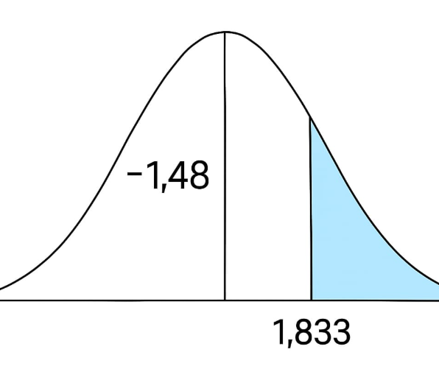
3.. |  |  |  |  |  |  |  |  |  |  |  |  |  |  | 0.82

 |  |  |  |  | 18.11
 |  |  |  |  |  |  |  |  |  | 4.. | Ho se acepta si Z ≤ 2,33
 |  |  |  |  |  |  |  |  |  | 5.. | Ho se acepta; la proporción de software no es mayor a la de TIC's.
$t=\frac{Promediod}{Sd/\sqrt{n}}$ =
$$\frac{−9}{18,11/\sqrt{10}}=$$
 |  |  |  | -1.48 |  |  |  |  |  |  | c) La proporción de la población de estudiantes de software es menor a la proporción de la poblacion de TIC's.

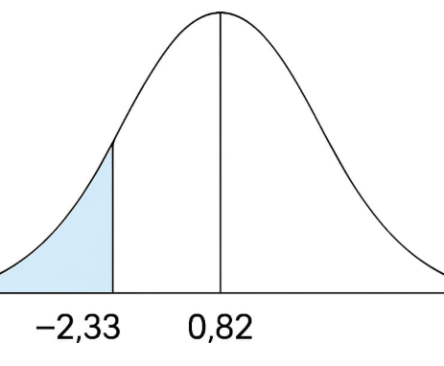
 |  |  |  |  |  |  |  |  |  | 1.. | Ho: π1 ≥ π2
4.. | Ho se acepta si t ≤ 1,833 |  |  |  |  |  |  |  |  |  | H1: π1 < π2
5.. | Ho se acepta; el promedio ud no es mayor a 0 |  |  |  |  |  |  |  |  | 2.. | α=0,01
 |  |  |  |  |  |  |  |  |  |  | Punto Crítico=
 | b) El promedio de la diferencias es menor a 0 |  |  |  |  |  |  |  |  |  | 0,5-0,01= | 0.4900 | → -2,33
Z$=\frac{p1−p2}{\sqrt{\frac{pc(1−pc)}{n1}+\frac{pc(1−pc)}{n2}}}=$
$$\frac{0,58−0,5}{\sqrt{\frac{0,55(1−0,55)}{60}+\frac{0,55(1−0,55)}{40}}}=$$
 |  |  |  |  |  |  |  |  |  | 3..
1.. | Ho: ud ≥ 0 |  |  |  |  |  |  |  |  |  |  |  |  |  | 0.82
 | H1: ud < 0
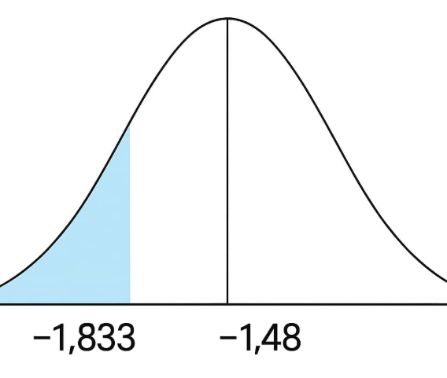
2.. | α=0,05
 | Punto Crítico= |  |  |  |  |  |  |  |  | 4.. | Ho se acepta si Z ≥ -2,33
 | n-1= | 9 | → -1,833 |  |  |  |  |  |  | 5.. | Ho se acepta; la proporción de software no es menor a la de TIC's.
Sd$=\sqrt{\frac{\sum{d^{2}−\frac{{(\sum{d})}^{2}}{n}}}{n−1}}$=
$$\sqrt{\frac{3675−\frac{{(−85)}^{2}}{10}}{10−1}=}$$
3..

 |  |  |  |  | 18.11

$t=\frac{Promediod}{Sd/\sqrt{n}}$ =
$$\frac{−9}{18,11/\sqrt{10}}=$$
 |  |  |  | -1.48

4.. | Ho se acepta si t ≥ -1,833
5.. | Ho se acepta; el promedio ud no es menor a 0

 | c) El promedio de la diferencias es diferente a 0

1.. | Ho: ud = 0
 | H1: ud ≠ 0
2.. | α=0,05
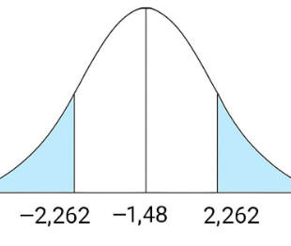
 | Punto Crítico=
 | n-1= | 9 | → ±2,262
Sd$=\sqrt{\frac{\sum{d^{2}−\frac{{(\sum{d})}^{2}}{n}}}{n−1}}$=
$$\sqrt{\frac{3675−\frac{{(−85)}^{2}}{10}}{10−1}=}$$
3..

 |  |  |  |  | 18.11

$t=\frac{Promediod}{Sd/\sqrt{n}}$ =
$$\frac{−9}{18,11/\sqrt{10}}=$$
 |  |  |  | -1.48

4.. | Ho se acepta si -2,262 ≤ t ≤ 2,262
5.. | Ho se acepta; el promedio ud es igual a 0

